Structure
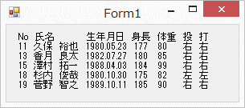
問題１ |  |  | 構造体

 | プロジェクト名：Pr11_Structure

 | ① | 下記表を一度、構造体で読みこんで出力させるプログラムを作成してください。

 |  | No. |  | 氏名 | 生年月日 | 身長 | 体重 | 投 | 打
 |  | 11 |  | 久保 裕也 | 1980.05.23 | 177 | 80 | 右 | 右
 |  | 13 |  | 香月 良太 | 1982.07.27 | 180 | 85 | 右 | 右
 |  | 15 |  | 澤村 拓一 | 1988.04.03 | 184 | 99 | 右 | 右
 |  | 18 |  | 杉内 俊哉 | 1980.10.30 | 175 | 82 | 左 | 左
 |  | 19 |  | 菅野 智之 | 1989.10.11 | 185 | 90 | 右 | 右

